決算の電子申告後業務
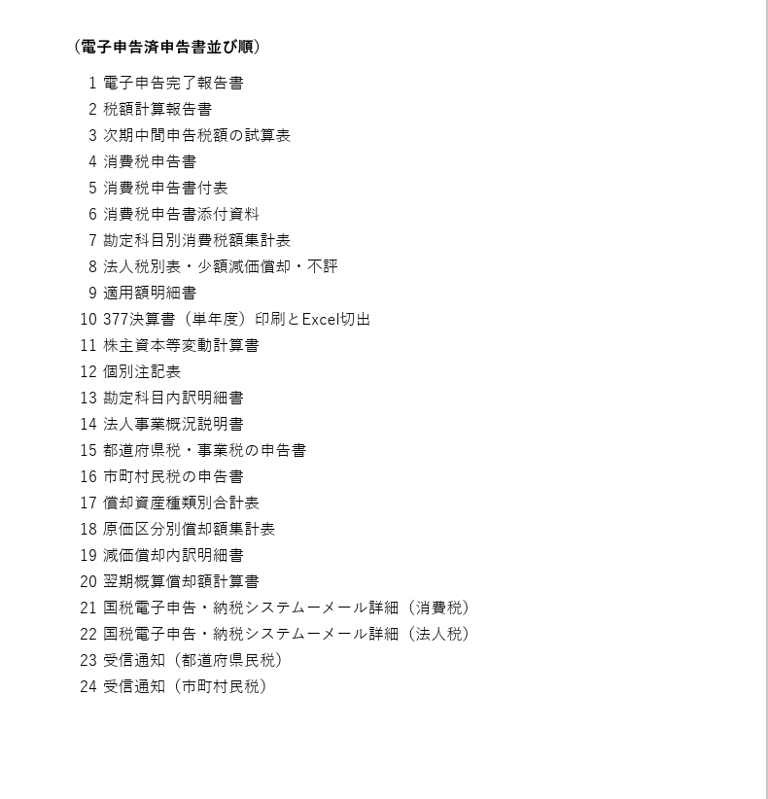
【電子申告完了後の手順】
https://vimeo.com/1053614142/3d5de31a4e
・ネットバンク等で電子納税をされる関与先には電子納税シート(※1)を作成し、PDFを納品
注）国税はネットバンキング納付・地方税は納付書で窓口納付、といった場合もあるので注意
・電子申告済み申告書PDF(※2)の会社チャットへの納品
・電子申告済み申告書PDFを印刷専用フォルダに保存
・会計システムの年度繰越処理
・MIS利用企業への報告書『決算書等提供のお知らせ』(※3)の納品
・業務担当一覧表に売上高と課税売上高の記入
・記帳代行先の総勘定元帳を印刷フォルダに保存

※1電子納税シート(TPS1000メニュー842)
①国税のATM電子納税シートの印刷
②入力シートの印刷

※2電子申告済申告書PDF（TPS1000－メニュー871）
電子申告済み決算・申告書類の一括印刷

①電子申告済申告書等タブ
1プリンタはDocuworksPrinterを選択
2印刷開始
3Docuworksのお仕事スペースに出力される
4バインダーを作成、『電子申告済申告書等』のタイトルで保存
5Docuworksの文書を格納し、次ページの並び順どおりに並び替える

②受信通知・送付書・完了報告書・証明書タブ
1法人税等の受信通知の印刷 DocuworksPrinterで印刷
2消費税の受信通知の印刷 DocuworksPrinterで印刷
3都道府県民税等の受信通知の印刷 DocuworksPrinterで印刷
4市町村民税の受信通知の印刷 DocuworksPrinterで印刷
5電子申告完了報告書の印刷 DocuworksPrinterで印刷
61-5をバインダーに追加して並び替える

③バインダーを保存

④③をPDFに変換し保存

⑤③と④を各社決算関係フォルダの『電子申告済申告書等』のフォルダに保存する

※3MIS『決算書等提供のお知らせ』の印刷(TPS1000-メニュー861)

申告書チェックの修正方法
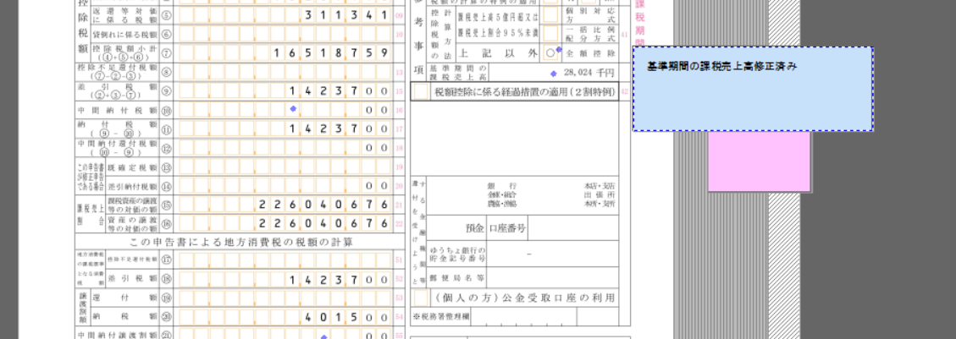
申告書チェックの修正について、下記のように運用します。

・チェック者は指摘事項を【ピンクの付箋】で記載する。
・修正がない場合は、チェック者は押印して作成者へ返却し、作成者から上長へ提出する。
・軽微な修正の場合は、作成者が修正内容を【水色の付箋】に記載してそのまま上長へ提出する。
→TPS1000データフォルダの情報を上書きで修正して下さい。
・軽微でない場合は、作成者はVer.２を作成し、訂正箇所に【自動リサイズの薄緑の付箋】を貼ってVer.１と一緒に上長へ提出する。
→TPS1000データフォルダもバージョンごとにすべてPDF出力してそこから作成してください。
・作成者は、指摘事項の【ピンクの付箋】に対応したらその付箋に✔マークを付す。✔ないものは未完成となります。

以上のようにして、「訂正したものを差し込む」という処理は廃止します。

軽微か軽微でないかの判断は作成者が行ってもらえばいいです。どちらか楽な方を選んでもらったらよいことにします。

軽微な修正の場合
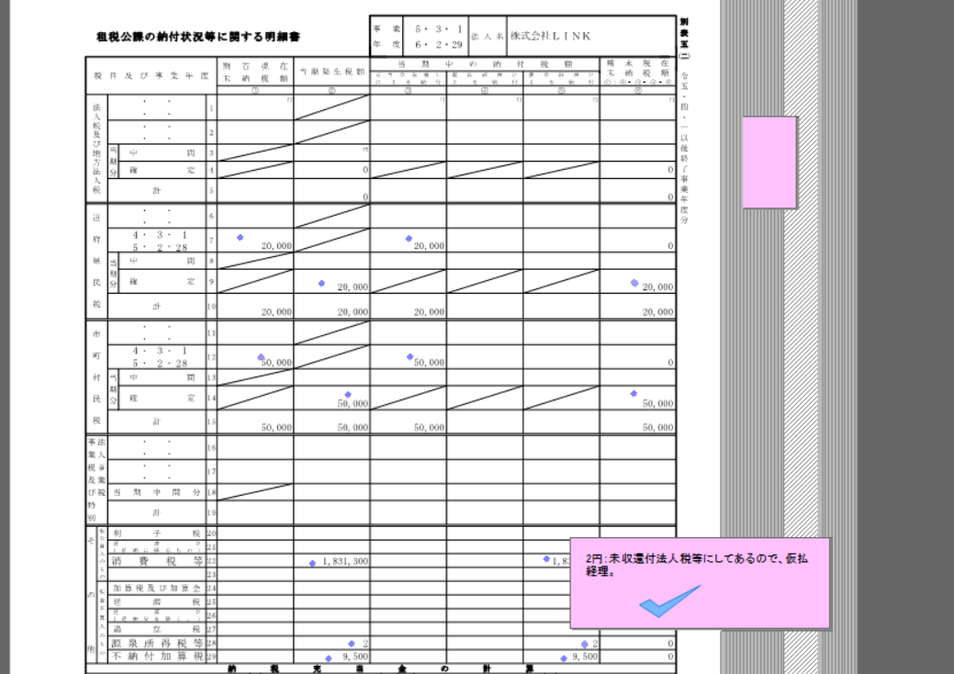

作成者が修正した場合(水色の付箋)をつけそこに修正した箇所を入力する

電子納税
【地方税（県民税・市民税）の電子納税情報の出力】
エルタックスHPにて関与先のIDでログインする https://www.portal.eltax.lta.go.jp/apa/web/webindexb
※利用者ID・暗証番号は事務所へお問い合わせください。

https://www.portal.eltax.lta.go.jp/apa/web/webindexb#eLTAX

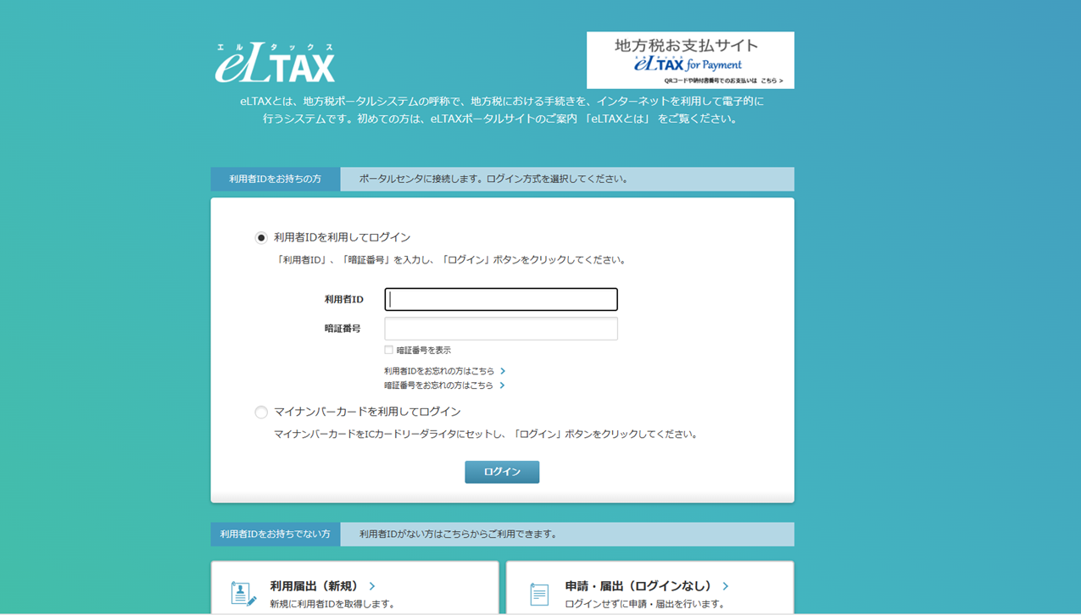

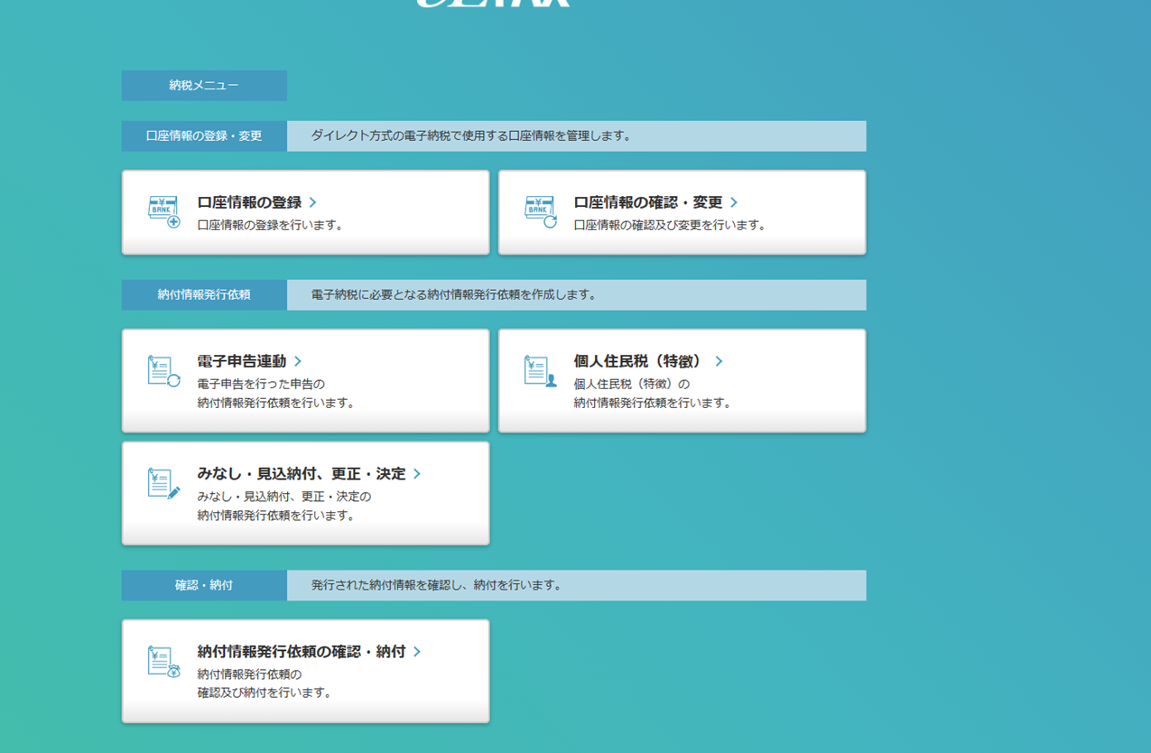
納税メニューを選択します。

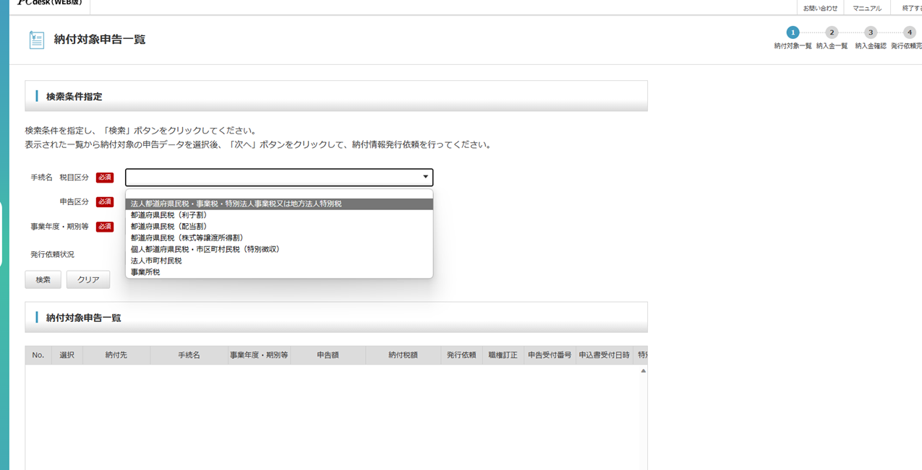
電子申告連動を選択します。

税区分を
法人都道府県民税・事業税・特別事業税又は地方法人特別税
法人市町村民税
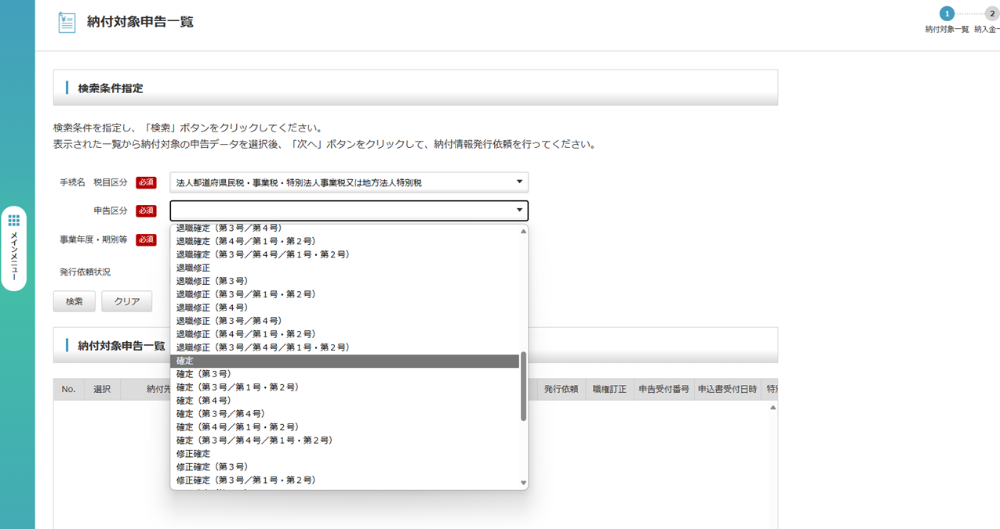
選択し申告区分は『確定』を選択します。

事業年度は今回の決算期を入力します。

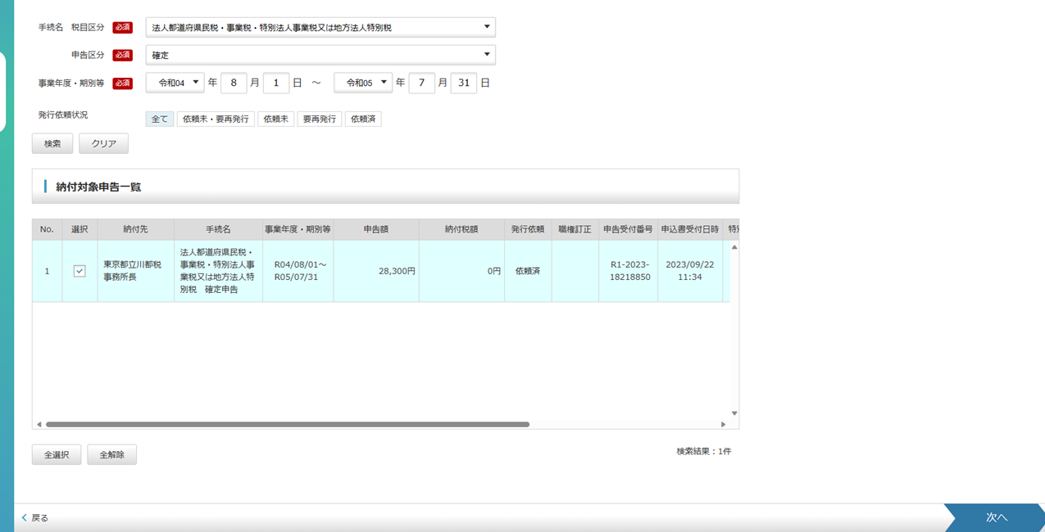
そこまで入力し、検索を押すと納付対象申告一覧とでます。

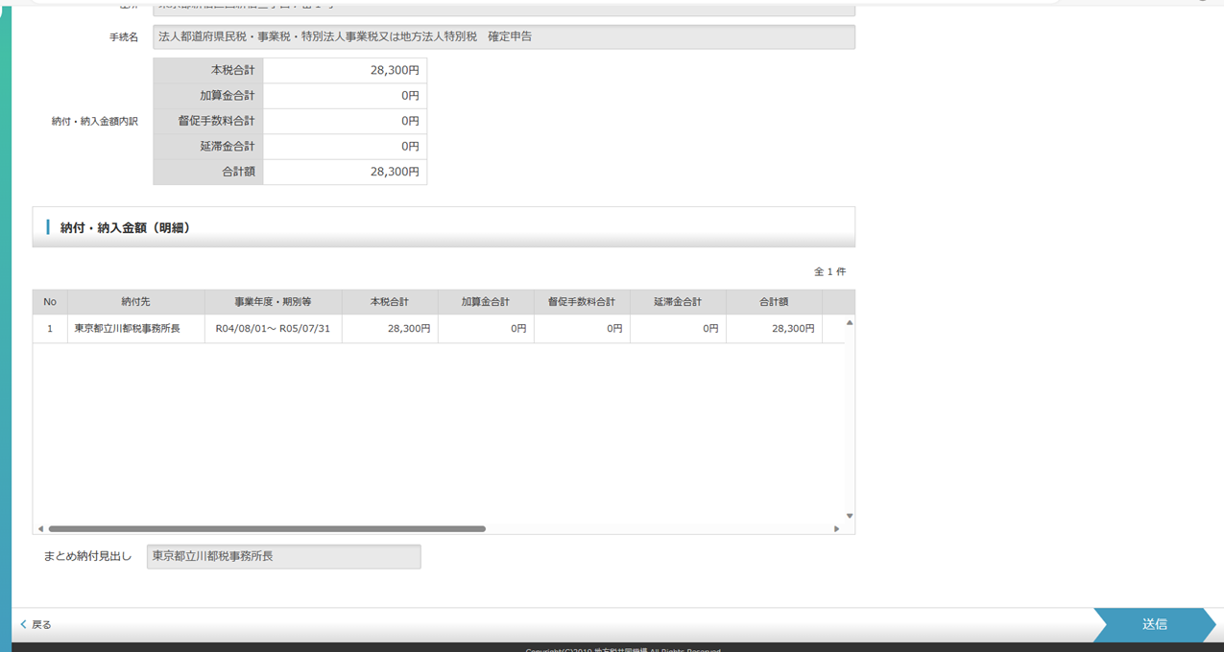
出力したい情報を選択し、次へを押します。
都道府県民税と市町村民税2種類あるのでお忘れないようにお願い致します(東京23区を除く)

最後に送信を押すと納付情報発行が依頼されます。

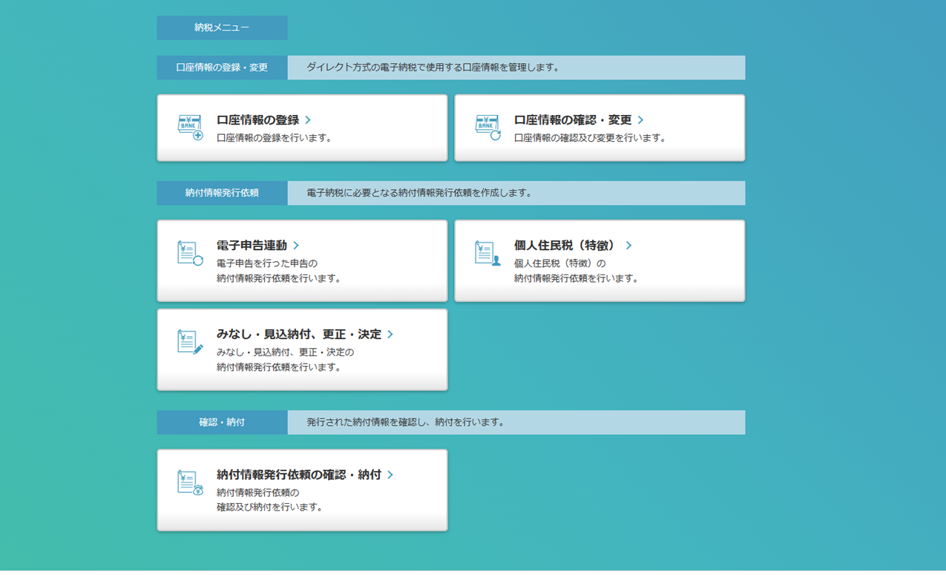

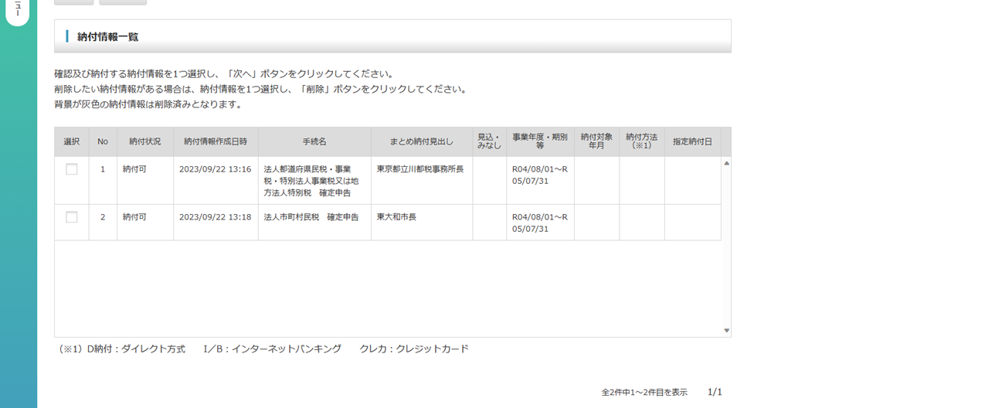
納税情報発行依頼の確認・納付を押すと、先ほど依頼した納税情報を見ることが出来ます。

それぞれチェックを押すと納付方法が選択できます。
納付方法を選択いただき、クレジットカード情報やネットバンキング情報などをお客様ご自身で入力いただきます。

納付期限までにお手続きをよろしくお願い致します。

